概要
 |  | 令和8年4月30日 公 表
 | 結 果 の 概 要

１．人口について

 | 令和8年4月１日現在の本県の推計人口は、1,461,684人で前月比では5,857人(0.40%）
 | 減少し、前年同月比では544人(0.04%)の増加となっている。

 | 推計人口を地域別にみると、北部が128,675人(総人口に占める比率 8.8% 以下同じ)、
 | 中部が642,756人(44.0%)、南部が 584,690人(40.0%)、宮古が 53,566人(3.7%)、八重山が
 | 51,997人(3.6%)となり、地域別の人口増減を前年同月と比較すると、北部が0.25%、中部が
 | 0.03%、南部が0.05％、宮古が0.27％増加し、八重山が0.65％減少となった。

 | 市町村別にみると、 増加率が最も大きいのは、渡名喜村で前年同月比 3.64％増、
 | 次いで座間味村の 2.34％増となっている。
 | 一方、 減少率が最も大きかったのは、北大東村で前年同月3.80％減、次いで
 | 粟国村の3.52％減となっている。

２．世帯について

 | 令和8年4月１日現在の推計世帯数は、662,239世帯で、前月比で 239世帯 (0.04%)
 | 減少し、前年同月比では、9,111世帯(1.39%)の増加となっている。
 | なお、令和2年国勢調査 （確報値） の世帯数比では、47,531世帯 （7.73%）の増加と
基準人口変更のお知らせ
令和３年11月30日（火）に令和２年国勢調査人口等基本集計の確報値が公表されたことに伴い、令和３年11月１日現在推計人口及び世帯数からは令和２年国勢調査確報値をもとに推計しています。
 | なっている。

＊ 推計方法について
 | 令和２年国勢調査 （確報値） の人口及び世帯数を基礎に、その後の市町村
 | からの報告による住民基本台帳上の出生児数、死亡者数、転入者数、転出者数
 | 及びその月の増減世帯数を順次加減することにより推計している。
 | なお、 実際に各市町村に定住している国勢調査の人口から、住民基本台帳上
 | の増減数を加減して推計するため、住民基本台帳上の減少数が国勢調査人口
 | を上回る場合には一部の人口にマイナスの値を生じることがある。

２頁
 | 各 月 | 各月１日 |  |  | 人口増減数 | 2026（令和8年）年 4月1日 現在推計
 | １ 日 | 現在人口
 | 現 在 | 総数 | 男 | 女
 | 世帯数 |  |  |  |  |  | 総 人 口 | 1,461,684人
 | (世 帯) | （人） | （人） | （人）
国調 H27.10月 | 560,424 | 1,433,566 | 704,619 | 728,947 | 7,797 |  | 男 | 719,009人
H28.10月 | 571,491 | 1,441,641 | 708,994 | 732,647 | 8,075 |  | 女 | 742,675人
H29.10月 | 581,430 | 1,447,258 | 711,780 | 735,478 | 5,617
H30.10月 | 592,097 | 1,453,285 | 715,096 | 738,189 | 6,027 |  | 総世帯数 | 662,239世帯
R1.10月 | 604,625 | 1,461,096 | 719,247 | 741,849 | 7,811
国調 R2.10月 | 614,708 | 1,467,480 | 722,812 | 744,668 | 6,384
R3.10月 | 623,163 | 1,468,526 | 723,172 | 745,354 | 1,046
R4.10月 | 632,082 | 1,468,634 | 722,785 | 745,849 | 108 |  | 令和8年3月中の増減数
R5.10月 | 641,348 | 1,468,375 | 722,730 | 745,645 | △259 |  |  | 総人口 | △ 5,857 | 人
R6.10月 | 651,375 | 1,467,065 | 721,896 | 745,169 | △ 1,310 |  | 0 | 自然動態 | △ 336 | 人
R7.10月 | 660,020 | 1,466,454 | 721,427 | 745,027 | △611 |  |  | 社会動態 | △ 5,521 | 人 | 0
 |  |  |  |  | 対前月 |  | 0 | 男 | △ 3,235 | 人
R7.4月 | 653,128 | 1,461,140 | 718,659 | 742,481 | △6,133 |  |  | 女 | △ 2,622 | 人
5月 | 656,711 | 1,465,079 | 720,787 | 744,292 | 3,939 |  |  | 世帯数 | △ 239 | 世帯
6月 | 657,422 | 1,465,183 | 720,786 | 744,397 | 104
7月 | 657,962 | 1,465,247 | 720,744 | 744,503 | 64
8月 | 658,951 | 1,465,740 | 721,060 | 744,680 | 493
9月 | 659,606 | 1,466,225 | 721,377 | 744,848 | 485 |  | 令和7年4月からの増減数
10月 | 660,020 | 1,466,454 | 721,427 | 745,027 | 229 |  |  | 総人口 | 544 | 人
11月 | 661,103 | 1,467,394 | 721,979 | 745,415 | 940 |  | 0 | 自然動態 | △ 2,928 | 人 | 0
12月 | 661,468 | 1,467,456 | 722,035 | 745,421 | 62 |  | 0 | 社会動態 | 3,472 | 人
R8.1月 | 662,199 | 1,468,039 | 722,501 | 745,538 | 583 |  | 0 | 男 | 350 | 人
2月 | 662,333 | 1,467,834 | 722,362 | 745,472 | △205 |  | 0 | 女 | 194 | 人
3月 | 662,478 | 1,467,541 | 722,244 | 745,297 | △293 |  | 0 | 世帯数 | 9,111 | 世帯
4月 | 662,239 | 1,461,684 | 719,009 | 742,675 | △ 5,857

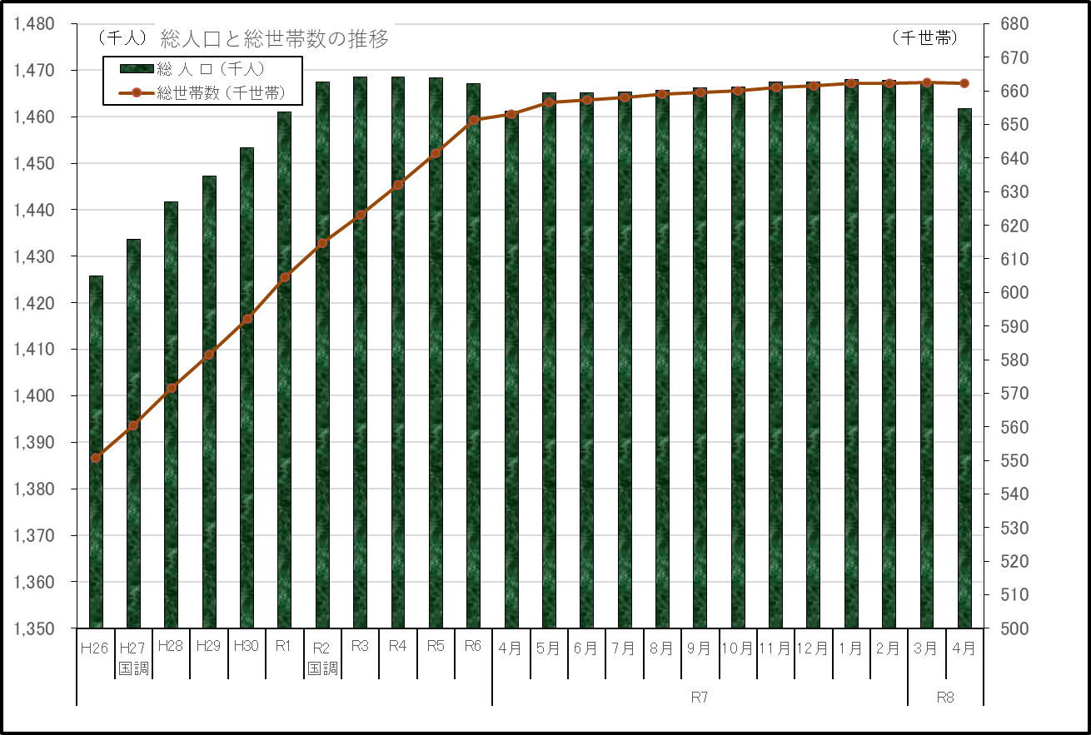

地域別人口
 |  |  | 地 域 別 人 口
 |  |  |  |  |  |  |  |  |  |  | 6
 | 人 口 |  |  |  |  |  | 人 口 増 減 |  |  |  | 6

 | 令和2年国調(確報値) |  | 令和7年4月1日 |  | 令和8年4月1日 |  | 対令和2年国調(確報値) |  | 対前年同月
 | 人 口 | 構成比 | 人 口 | 構成比 | 人 口 | 構成比 | 増減数 | 増減率 | 増減数 | 増減率
 |  | ％ |  | ％ |  | ％ |  | ％ |  | ％
県 計 | 1,467,480 | 100.0 | 1,461,140 | 100.0 | 1,461,684 | 100.0 | △5,796 | △0.39 | 544 | 0.04
市部計 | 1,135,279 | 77.4 | 1,127,543 | 77.2 | 1,127,757 | 77.2 | △7,522 | △0.66 | 214 | 0.02
郡部計 | 332,201 | 22.6 | 333,597 | 22.8 | 333,927 | 22.8 | 1,726 | 0.52 | 330 | 0.10
国頭郡 | 62,257 | 4.2 | 61,830 | 4.2 | 61,801 | 4.2 | △456 | △0.73 | △29 | △0.05
中頭郡 | 158,038 | 10.8 | 159,307 | 10.9 | 159,283 | 10.9 | 1,245 | 0.79 | △24 | △0.02
島尻郡 | 105,230 | 7.2 | 106,081 | 7.3 | 106,494 | 7.3 | 1,264 | 1.20 | 413 | 0.39
宮古郡 | 1,058 | 0.1 | 1,014 | 0.1 | 1,000 | 0.1 | △58 | △5.48 | △14 | △1.38
八重山郡 | 5,618 | 0.4 | 5,365 | 0.4 | 5,349 | 0.4 | △269 | △4.79 | △16 | △0.30

参考：圏域別人口
県 計 | 1,467,480 | 100.0 | 1,461,140 | 100.0 | 1,461,684 | 100.0 | △5,796 | △0.39 | 544 | 0.04
北部 | 128,259 | 8.7 | 128,361 | 8.8 | 128,675 | 8.8 | 416 | 0.32 | 314 | 0.25
中部 | 641,908 | 43.7 | 642,591 | 44.0 | 642,756 | 44.0 | 848 | 0.13 | 165 | 0.03
南部 | 590,069 | 40.2 | 584,426 | 40.0 | 584,690 | 40.0 | △5,379 | △0.91 | 264 | 0.05
宮古 | 53,989 | 3.7 | 53,424 | 3.7 | 53,566 | 3.7 | △423 | △0.78 | 142 | 0.27
八重山 | 53,255 | 3.6 | 52,338 | 3.6 | 51,997 | 3.6 | △1,258 | △2.36 | △ 341 | △0.65

構成市町村
■北部：名護市、国頭村、大宜味村、東村、今帰仁村、本部町、恩納村、宜野座村、金武町、伊江村、伊平屋村、伊是名村
■中部：宜野湾市、浦添市、沖縄市、うるま市、読谷村、嘉手納町、北谷町、北中城村、中城村、西原町
■南部：那覇市、糸満市、豊見城市、南城市、与那原町、南風原町、渡嘉敷村、座間味村、粟国村、渡名喜村、南大東村、 北大東村、久米島町、八重瀬町
■宮古：宮古島市、多良間村
■八重山：石垣市、竹富町、与那国町

※伊平屋村及び伊是名村は、郡部別では島尻郡に、圏域別では北部地区に属する。
※構成比の数値は、小数点以下第２位を四捨五入してあるため、県計と内訳の合計が一致しない場合がある。

３

市町村別人口
市町村別人口 （ 対 前月，対 前年 比較 ）
令和2年11月1日から、確報値による補正値を入力
 |  | 対 前 月 |  |  |  | 対 前 年
 | 令和8年 | 令和8年 |  |  | 令和7年 |  |  | 令和5年 | 令和5年
 | 4月1日 | 3月1日 | 増 減 数 | 増 減 率 | 4月1日 | 増 減 数 | 増 減 率 | 2023-02-01 | 2023-03-01

県 計 | 1,461,684 | 1,467,541 | △5,857 | △0.40 | 1,461,140 | 544 | 0.04

市部計 | 1,127,757 | 1,132,359 | △4,602 | △0.41 | 1,127,543 | 214 | 0.02
郡部計 | 333,927 | 335,182 | △1,255 | △0.37 | 333,597 | 330 | 0.10

那覇市 | 308,207 | 309,124 | △917 | △0.30 | 308,989 | △782 | △0.25
宜野湾市 | 99,587 | 100,078 | △491 | △0.49 | 99,927 | △340 | △0.34
石垣市 | 46,648 | 47,476 | △828 | △1.74 | 46,973 | △325 | △0.69
浦添市 | 115,123 | 115,728 | △605 | △0.52 | 115,072 | 51 | 0.04
名護市 | 64,566 | 65,085 | △519 | △0.80 | 64,254 | 312 | 0.49
糸満市 | 60,850 | 61,048 | △198 | △0.32 | 60,750 | 100 | 0.16
沖縄市 | 141,255 | 141,561 | △306 | △0.22 | 141,085 | 170 | 0.12
豊見城市 | 64,865 | 65,008 | △143 | △0.22 | 64,681 | 184 | 0.28
うるま市 | 127,508 | 127,754 | △246 | △0.19 | 127,200 | 308 | 0.24
宮古島市 | 52,566 | 52,831 | △265 | △0.50 | 52,410 | 156 | 0.30
南城市 | 46,582 | 46,666 | △84 | △0.18 | 46,202 | 380 | 0.82

国頭郡 | 61,801 | 61,889 | △88 | △0.14 | 61,830 | △29 | △0.05
国頭村 | 4,250 | 4,273 | △23 | △0.54 | 4,312 | △62 | △1.44
大宜味村 | 2,906 | 2,910 | △4 | △0.14 | 2,933 | △27 | △0.92
東村 | 1,575 | 1,570 | 5 | 0.32 | 1,542 | 33 | 2.14
今帰仁村 | 8,686 | 8,708 | △22 | △0.25 | 8,704 | △18 | △0.21
本部町 | 12,163 | 12,254 | △91 | △0.74 | 12,259 | △96 | △0.78
恩納村 | 11,278 | 11,216 | 62 | 0.55 | 11,259 | 19 | 0.17
宜野座村 | 6,259 | 6,258 | 1 | 0.02 | 6,187 | 72 | 1.16
金武町 | 10,905 | 10,886 | 19 | 0.17 | 10,827 | 78 | 0.72
伊江村 | 3,779 | 3,814 | △35 | △0.92 | 3,807 | △28 | △0.74

中頭郡 | 159,283 | 159,760 | △477 | △0.30 | 159,307 | △24 | △0.02
読谷村 | 41,917 | 41,946 | △29 | △0.07 | 41,919 | △2 | △0.00
嘉手納町 | 12,947 | 13,011 | △64 | △0.49 | 12,980 | △33 | △0.25
北谷町 | 28,386 | 28,462 | △76 | △0.27 | 28,515 | △129 | △0.45
北中城村 | 18,161 | 18,195 | △34 | △0.19 | 18,115 | 46 | 0.25
中城村 | 23,032 | 23,105 | △73 | △0.32 | 22,856 | 176 | 0.77
西原町 | 34,840 | 35,041 | △201 | △0.57 | 34,922 | △82 | △0.23

島尻郡 | 106,494 | 106,987 | △493 | △0.46 | 106,081 | 413 | 0.39
与那原町 | 19,398 | 19,466 | △68 | △0.35 | 19,398 | 0 | 0.00
南風原町 | 41,467 | 41,613 | △146 | △0.35 | 41,297 | 170 | 0.41
渡嘉敷村 | 619 | 630 | △11 | △1.75 | 614 | 5 | 0.81
座間味村 | 830 | 846 | △16 | △1.89 | 811 | 19 | 2.34
粟国村 | 630 | 640 | △10 | △1.56 | 653 | △23 | △3.52
渡名喜村 | 285 | 280 | 5 | 1.79 | 275 | 10 | 3.64
南大東村 | 1,225 | 1,244 | △19 | △1.53 | 1,241 | △16 | △1.29
北大東村 | 531 | 556 | △25 | △4.50 | 552 | △21 | △3.80
伊平屋村 | 1,118 | 1,124 | △6 | △0.53 | 1,101 | 17 | 1.54
伊是名村 | 1,190 | 1,214 | △24 | △1.98 | 1,176 | 14 | 1.19
久米島町 | 6,329 | 6,427 | △98 | △1.52 | 6,489 | △160 | △2.47
八重瀬町 | 32,872 | 32,947 | △75 | △0.23 | 32,474 | 398 | 1.23

宮古郡 | 1,000 | 1,003 | △3 | △0.30 | 1,014 | △14 | △1.38
多良間村 | 1,000 | 1,003 | △3 | △0.30 | 1,014 | △14 | △1.38

八重山郡 | 5,349 | 5,543 | △194 | △3.50 | 5,365 | △16 | △0.30
竹富町 | 3,732 | 3,882 | △150 | △3.86 | 3,732 | 0 | 0.00
与那国町 | 1,617 | 1,661 | △44 | △2.65 | 1,633 | △16 | △0.98

